填写说明
事件 | 细节 | 条件 |  | 备注
i | [Excel行数] | 直接指定执行某一行，但必须在 [同一个循环和选择] 里面

-------------------- 鼠标控制 --------------------
鼠标单击 或 鼠标双击 | 左键 或 右键 | 空白 |  | 空白，表示原地点击
 |  | 给定像素点 | 100,100
 |  | 范围查找文字 | [文字]|1或2或3| | 不指定范围，默认查找全屏，必须保留“|”
 |  |  | [文字]|1或2或3|100,100,500,500 | 指定左上角和右下角的像素点
 |  |  | [文字]|1或2或3|left | 可以填写left, right, up, down, q1, q2, q3, q4
 |  |  | 数组：[数组名称]|1或2或3|范围格式同上 | 查找数组中的内容
 |  |  | 变量：[变量名称]|1或2或3|范围格式同上 | 查找定义的变量
 |  | 范围查找图片 | 图片：targets/wps.png| | 1-中文，2-英文，3-中英文
 |  |  | 图片：targets/wps.png|100,100,500,500 | 在 100,100,500,500 以及 100,100 这种格式内， 可以随意使用变量，例如100,a,b,500
 |  |  | 彩图：targets/wps.png|q3

鼠标移动 | 移动 | 条件的格式与 [给定像素点] 或 [范围查找文字] 或 [范围查找图片] 相同
鼠标平移 | 上/下/左/右 | 填写像素距离 | 10
 |  | 移动变量的数值 | 变量：[变量名称]
 |  |  |  | 提示
-------------------- 输入文字 -------------------- |  |  |  | 1. 方括号表示这里可以随意填写内容或名称
输入 | [任意文字] | 包括中文、英文、空格和任何特殊符号 |  | 2. (a:b)，表示从a开始（包括a），到b结束（不包括b）
输入 | 剪贴板 | 粘贴剪贴板中的内容 |  | 3. 数组与变量后都可以加(a:b)，来截取范围
输入 | 数组：[数组名称]|1 | 数字表示索引增加多少，可以是 -1, 0, 1, 2 等整数
输入 | 变量：[变量名称] | 输入变量中的内容

写入 | excel | [任意文字] 或 数组：[数组名称] 或 变量：[变量名称]|[excel路径]|[sheet名称]|[单元格] 或 变量：[变量名称] |  | 例如：123|D:/示例.xlsx|Sheet1|B11
 |  |  |  | 单元格格式是字母+数字
-------------------- 变量获取 --------------------
读取 | excel | [数组名称]|[excel路径]|[sheet名称]|[列名称] |  | 定义了数组变量

变量获取 | [变量名称],[变量名称] | 图片或文字的坐标 | 条件的格式与 [范围查找文字] 或 [范围查找图片] 相同 | 定义了2个数字变量，如果查找结果为空，程序会直接结束
变量获取 | [变量名称] | 范围内的文字 | 1或2或3|50,50,80,80 | 定义了1个字符串变量，内容是指定的屏幕范围内的文字

整数 | [变量名称] | [任意整数] 或 变量：[变量名称] 或 数组：[数组名称]
小数 | [变量名称] | [任意小数] 或 变量：[变量名称] 或 数组：[数组名称]

文字 | [变量名称] | [任意文字]|变量：[变量名称]|数组：[数组名称] |  | 串联任意个数的文字
文字 | [变量名称] | 日期/前1天 或 日期-后[变量名称]天 |  | 获取格式为2025/01/01或2025-01-01的日期
 |  | 格式说明：日期 + /或- 可以选择加上：前/后 + 数字/变量名称 + 天
文字 | [变量名称] | txt：[文件路径] |  | 获取txt中的所有文字
 |  | txt：变量：[变量名称]

截图 | [图片名称] | 50,50,100,100 |  | 定义了图片变量，在等待和判断中可以用

-------------------- 变量功能 --------------------
数组 | [数组名称] | 1 |  | 给数组的索引加1，也可以加别的数

变量运算 | [变量名称] | 加/减/乘/除|[任意数字]

-------------------- 文件操作 --------------------
文件 | 复制 | [文件路径]|[目标文件夹路径] |  | 例如：D:/示例.xlsx|D:/新建文件夹
文件 | 移动 | [文件路径]|[目标文件夹路径]
文件 | 删除 | [文件路径]

文件 | 写入txt | [文件路径]|变量：[变量名称] |  | 例如：D:/示例文件夹/示例.txt|变量：a

文件 | 生成pdf

-------------------- 提示音 --------------------
提示音 | [声音格式]|[声音名称] | 例如：wav|1

-------------------- 等待与超时 --------------------
等待 | 直到/直到不|10,60 | 条件的格式与 [范围查找文字] 或 [范围查找图片] 相同 |  | 10,60表示每10秒检查一次，达到60秒视为超时
等待 | 相似/不相似|10,60 | 截图的名称 | [图片名称] | 示例：50,50,100,100|[图片名称]|[阈值] 示例：[图片名称]|[图片名称]|[阈值]
 |  | 屏幕范围 | 50,50,100,100
 |  | 图片路径 | 图片：targets/wps.png
超时 | { | 超时语句可以不写，如果写了，必须紧跟在等待后面的一行
一些功能 | 一些功能

等待 | 直到|10,60
超时 | {
一些功能 | 一些功能
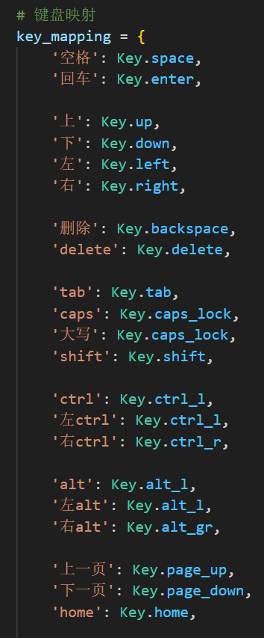
循环 | 继续
超时 | } | 执行完超时里的代码后，还会接着往下执行其他代码
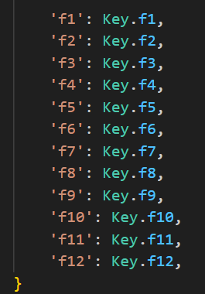
一些功能 | 一些功能

循环 | 继续
超时 | }

-------------------- 键盘输入 --------------------
按键按下 | [全键盘按键] | 功能有限，目前只能一次输入一个按键
按键松开 | [全键盘按键]
示例
按键按下 | ctrl | 这里完成了一个保存 (ctrl + s) 操作
按键按下 | s
按键松开 | s
按键松开 | ctrl

-------------------- 循环功能 --------------------
循环1{ | 2 | 循环一定次数
循环1 | }

循环1{ | 数组：[数组名称] | 循环某个数组，循环会检查数组有没有读取完，记得手动给数组的索引加1
循环1 | }

循环1 | 继续 | continue | 继续下一次循环，这次不做了，记得手动给数组的索引加1
循环1 | 退出 | break | 直接结束循环

-------------------- 选择功能 --------------------
选择1{ | 判断 | 条件的格式与 [范围查找文字] 或 [范围查找图片] 相同 |  | 判断范围里是不是有文字或者图片
选择1 | 判断 | 是否相同：[任意文字]|数组：[数组名称]|变量：[变量名称] |  | 判断任意数量的文字、数组、变量是否相同
选择1 | 判断 | [文字]在数组：[数组名称] |  | 判断文字内容是否在数组里
选择1 | 判断 | 变量：[变量名称]在数组：[数组名称]
选择1 | 判断 | 存在文件：[文件路径] 或 变量：[变量名称] |  | 判断文件是否存在
选择1 | 判断 | 相似：[后填内容与“等待相似”相同] |  | 示例：相似：[图片名称]|50,50,100,100|[阈值]
选择1 | 其他
选择1 | }
示例
选择1{ | 判断
选择2{ | 判断
鼠标单击 | 左键
选择2 | }
选择1 | 判断
鼠标单击 | 左键
选择1 | 其他
鼠标单击 | 左键
选择1 | }

